关系图
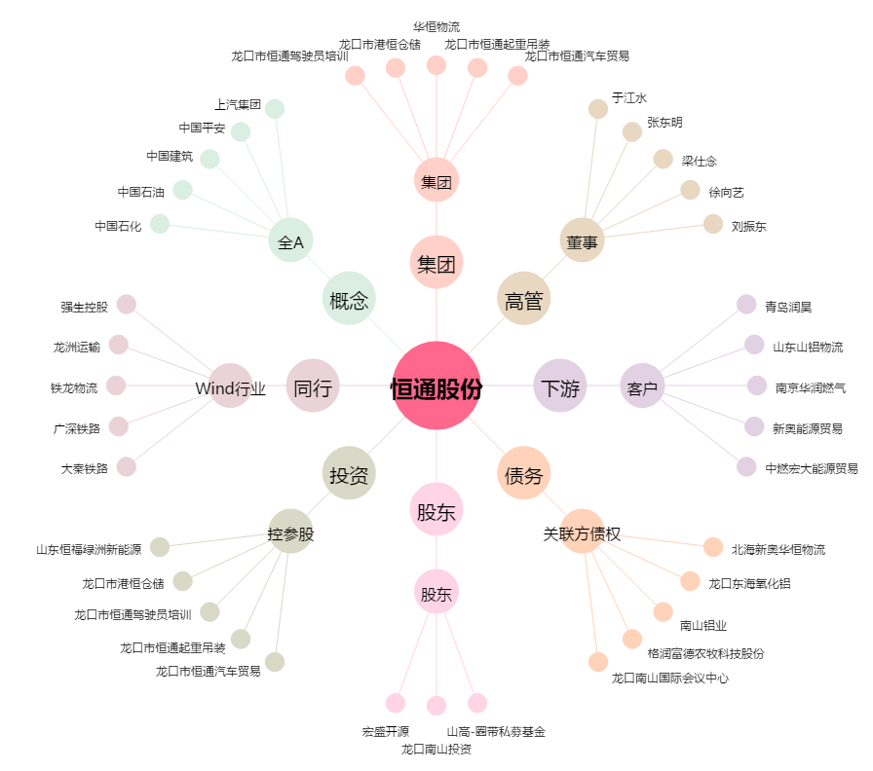
恒通股份[603223.SH] - 关系概览图

